Относит. ссылки
Артикул | Наименование | Цена, руб | Коли-чество | Стоимость, руб. | Скидка, % | Скидка, руб. | Стоимость заказа с учетом скидки, р
8486 | Холодильник | 12,000 | 3 | 36,000 | 9% | 3,240 | 32,760
6781 | Пылесос | 20,000 | 6 | 120,000 | 8% | 9,600 | 110,400
5191 | Вентилятор | 1,900 | 7 | 13,300 | 1% | 133 | 13,167
ЗАДАНИЕ:
Определите общую сумму всех заказов с учётом скидки.
Значение из H12 потребуется ввести в поле теста 1.
2119 | Чайник | 2,500 | 7 | 17,500 | 10% | 1,750 | 15,750
3881 | Плита | 6,210 | 4 | 24,840 | 17% | 4,223 | 20,617
3748 | Фильтр | 560 | 5 | 2,800 | 20% | 560 | 2,240
2188 | Кондиционер | 15,900 | 4 | 63,600 | 15% | 9,540 | 54,060
2281 | Утюг | 1,200 | 1 | 1,200 | 3% | 36 | 1,164
9260 | Фен | 900 | 6 | 5,400 | 2% | 108 | 5,292

 |  |  |  |  |  | Итого: | 255,450

Абсолют. ссылки
Артикул | Наименование | Цена, руб | Коли-чество | Стоимость, руб. | Сезонная скидка, руб. | Стоимость заказа с учетом скидки, р | Стоимость заказа с учетом скидки, $
8486 | Холодильник | 12,000 | 3 | 36,000 | 4,320 | 31,680 | 511
6781 | Пылесос | 20,000 | 6 | 120,000 | 14,400 | 105,600 | 1,703
5191 | Вентилятор | 1,900 | 7 | 13,300 | 1,596 | 11,704 | 189
2119 | Чайник | 2,500 | 7 | 17,500 | 2,100 | 15,400 | 248
3881 | Плита | 6,210 | 4 | 24,840 | 2,981 | 21,859 | 353
3748 | Фильтр | 560 | 5 | 2,800 | 336 | 2,464 | 40
2188 | Кондиционер | 15,900 | 4 | 63,600 | 7,632 | 55,968 | 903
2281 | Утюг | 1,200 | 1 | 1,200 | 144 | 1,056 | 17
9260 | Фен | 900 | 6 | 5,400 | 648 | 4,752 | 77

ЗАДАНИЕ:
Определите общую сумму всех заказов с учётом сезонной скидки (12%) и курса доллара (1$ = 62 руб).
Сезонная скидка, % |  | 12% |  |  |  | Итого: | 4,040
Курс доллара, руб. |  | 62.0

Матем. и статист. формулы
Дата | Артикул | Наименование | Цена, руб | Коли-чество | Стоимость, руб. |  | Решение | Ответ
2019-03-29 | 8486 | Холодильник | 12,000 | 2 | 24,000 | Всего продали, руб. | 768,000 | 768,000
2019-06-13 | 6781 | Пылесос | 20,000 | 8 | 160,000
2019-03-05 | 5191 | Вентилятор | 1,000 | 6 | 6,000 | Всего заказов: | 17 | 17
2019-12-07 | 2119 | Чайник | 1,500 | 9 | 13,500
2019-10-15 | 3881 | Плита | 6,000 | 10 | 60,000 | Заказали Чайников | 3 | 3
2019-10-22 | 3748 | Фильтр | 1,000 | 16 | 16,000
2019-10-15 | 8486 | Холодильник | 12,000 | 5 | 60,000 | Холодильник | 5 | 5
2019-07-31 | 3881 | Холодильник | 12,000 | 6 | 72,000 | Плита | 2 | 2
2019-11-03 | 2119 | Чайник | 1,500 | 7 | 10,500 | Фильтр | 1 | 1
2019-07-21 | 5191 | Вентилятор | 1,000 | 6 | 6,000
2019-03-20 | 8486 | Холодильник | 12,000 | 7 | 84,000 | Купили фенов, шт.: | 5 | 5
2019-06-09 | 8486 | Холодильник | 12,000 | 6 | 72,000 | на сумму: | 7,500 | 7,500
ЗАДАНИЕ:
Ответьте на вопросы в столбце H, сравните свои результаты со значениями в столбце J
2019-06-23 | 3881 | Плита | 6,000 | 16 | 96,000
2019-11-05 | 2119 | Чайник | 1,500 | 19 | 28,500
2019-03-30 | 5191 | Вентилятор | 1,000 | 7 | 7,000
2019-07-18 | 2281 | Утюг | 2,500 | 18 | 45,000
2019-08-16 | 9260 | Фен | 1,500 | 5 | 7,500

ЗАДАНИЕ1
ЗАДАНИЕ:
Ответьте на вопросы в столбце E, сравните свои результаты со значениями в столбце G
Дата | Наименование | Стоимость, руб. |  | Решение | Ответ
2019-03-29 | Ролики | 24,000 | Всего продали, руб. | 1,500,000 | 1,500,000
2019-06-13 | Велосипед | 160,000
2019-03-05 | Скутер | 18,000 | Всего заказов: | 30 | 30
2019-12-07 | Палатка | 13,500
2019-10-15 | Рюкзак | 60,000 | Купили лодок на сумму | 148,000 | 148,000
2019-10-22 | Лодка | 16,000
2019-10-15 | Рюкзак | 60,000 | Сколько раз покупали:
2019-07-31 | Велосипед | 72,000 | Ролики | 4 | 4
2019-11-03 | Ролики | 10,500 | Рюкзак | 6 | 6
2019-07-21 | Велосипед | 46,000 | Велосипед | 5 | 5
2019-03-20 | Скутер | 84,000
2019-06-09 | Палатка | 72,000
2019-06-23 | Рюкзак | 96,000
2019-11-05 | Рюкзак | 28,500
2019-03-30 | Сумка | 7,000
2019-07-18 | Сп.мешок | 45,000
2019-08-16 | Ролики | 7,500
2019-03-29 | Велосипед | 24,000
2019-06-13 | Скутер | 160,000
2019-03-05 | Палатка | 6,000
2019-12-07 | Рюкзак | 13,500
2019-10-15 | Лодка | 60,000
2019-10-22 | Сумка | 16,000
2019-10-15 | Ролики | 60,000
2019-07-31 | Велосипед | 72,000
2019-11-03 | Скутер | 10,500
2019-07-21 | Палатка | 6,000
2019-03-20 | Рюкзак | 84,000
2019-06-09 | Лодка | 72,000
2019-06-23 | Сумка | 96,000

ВПР
Дата | Артикул | Наименование | Цена, руб | Коли-чество | Стоимость, руб. | Артикул | Наименование | Цена, руб
2019-03-29 | 8486 | Холодильник | 12,000 | 3 | 36,000 | 6781 | Пылесос | 20,000
2019-06-13 | 6781 | Пылесос | 20,000 | 8 | 160,000 | 2188 | Кондиционер | 16,000
2019-03-05 | 5191 | Вентилятор | 1,000 | 7 | 7,000 | 8486 | Холодильник | 12,000
2019-12-07 | 2119 | Чайник | 1,500 | 12 | 18,000 | 3881 | Плита | 6,000
2019-10-15 | 3881 | Плита | 6,000 | 15 | 90,000 | 2119 | Чайник | 1,500
2019-10-22 | 3748 | Фильтр | 1,000 | 6 | 6,000 | 5191 | Вентилятор | 1,000
2019-10-15 | 8486 | Холодильник | 12,000 | 10 | 120,000 | 2281 | Утюг | 2,500
2019-07-31 | 3881 | Плита | 6,000 | 8 | 48,000 | 9260 | Фен | 1,500
ЗАДАНИЕ:
По номеру артикула проставьте напротив Наименование (столбец С) и Цена, руб. (столбец D).
Рассчитайте стоимость (Цена*Кол-во).
Данные для подстановки возьмите из таблицы справа (H1:J10)
2019-11-03 | 2119 | Чайник | 1,500 | 7 | 10,500 | 3748 | Фильтр | 1,000
2019-07-21 | 5191 | Вентилятор | 1,000 | 16 | 16,000
2019-03-20 | 8486 | Холодильник | 12,000 | 14 | 168,000
2019-06-09 | 8486 | Холодильник | 12,000 | 16 | 192,000
2019-06-23 | 3881 | Плита | 6,000 | 16 | 96,000 |  | Общая сумма продаж | 1,055,500 | 1,055,500
2019-11-05 | 2119 | Чайник | 1,500 | 19 | 28,500
2019-03-30 | 5191 | Вентилятор | 1,000 | 7 | 7,000
2019-07-18 | 2281 | Утюг | 2,500 | 18 | 45,000
2019-08-16 | 9260 | Фен | 1,500 | 5 | 7,500

ВПР (2)
ЗАДАНИЕ:
По номеру артикула проставьте напротив Наименование (столбец С) и Цена, руб. (столбец D).
Рассчитайте стоимость (Цена*Кол-во).
Данные для подстановки возьмите из таблицы на листе ПРАЙС-ЛИСТ
Дата | Артикул | Наименование | Цена, руб | Коли-чество | Стоимость, руб.
2019-03-29 | 8486 | Холодильник | 12,000 | 3 | 36,000
2019-06-13 | 6781 | Пылесос | 20,000 | 8 | 160,000
2019-03-05 | 5191 | Вентилятор | 1,000 | 7 | 7,000
2019-12-07 | 2119 | Чайник | 1,500 | 12 | 18,000
2019-10-15 | 3881 | Плита | 6,000 | 15 | 90,000
2019-10-22 | 3748 | Фильтр | 1,000 | 6 | 6,000
2019-10-15 | 8486 | Холодильник | 12,000 | 10 | 120,000
2019-07-31 | 3881 | Плита | 6,000 | 8 | 48,000
2019-11-03 | 2119 | Чайник | 1,500 | 7 | 10,500
2019-07-21 | 5191 | Вентилятор | 1,000 | 16 | 16,000
2019-03-20 | 8486 | Холодильник | 12,000 | 14 | 168,000
2019-06-09 | 8486 | Холодильник | 12,000 | 16 | 192,000
2019-06-23 | 3881 | Плита | 6,000 | 16 | 96,000 | Общая сумма продаж | 1,055,500 | 1,055,500
2019-11-05 | 2119 | Чайник | 1,500 | 19 | 28,500
2019-03-30 | 5191 | Вентилятор | 1,000 | 7 | 7,000
2019-07-18 | 2281 | Утюг | 2,500 | 18 | 45,000
2019-08-16 | 9260 | Фен | 1,500 | 5 | 7,500

ЗАДАНИЕ2
Дата | Табельный номер | ФИО сотрудника | Филиал | Стоимость, руб. | Филиал | Продаж, шт. | Стоимость, руб.
2020-04-02 | 12-566 | Холодцов Х. | Запад | 8,400 | Север | 6 | 188,900
2020-06-17 | 46-772 | Пыльников П. | Север | 50,900 | Юг | 5 | 247,100
2020-03-09 | 86-345 | Ветерков В. | Юг | 92,200 | Запад | 8 | 318,700
2020-12-11 | 37-640 | Чайникова Ч. | Север | 49,200 | Восток | 8 | 361,100
2020-10-19 | 68-854 | Плиточкина П. | Восток | 40,500 | Итого: | 27 | 1,115,800
ЗАДАНИЕ:
Заполните таблицу недостающей информацией:
- в столбец С фамилию сотрудника
- в столбец D филиал
Данные для подстановки на листе Сотрудники
Заполните таблицу (G1:H6) как на рисунке:
2020-10-26 | 12-619 | Филимонов Е. | Восток | 48,600
2020-10-19 | 12-566 | Холодцов Х. | Запад | 86,100
2020-08-04 | 68-854 | Плиточкина П. | Восток | 22,700
2020-11-07 | 37-640 | Чайникова Ч. | Север | 12,200
2020-07-25 | 86-345 | Ветерков В. | Юг | 66,000
2020-03-24 | 12-566 | Холодцов Х. | Запад | 90,300
2020-06-13 | 12-566 | Холодцов Х. | Запад | 12,000
2020-06-27 | 68-854 | Плиточкина П. | Восток | 12,500
2020-11-09 | 37-640 | Чайникова Ч. | Север | 26,900
2020-04-03 | 86-345 | Ветерков В. | Юг | 33,000
2020-07-22 | 54-501 | Утюжков А. | Запад | 47,000
2020-08-20 | 92-763 | Фенечкин Д. | Восток | 10,900
2020-09-07 | 68-854 | Плиточкина П. | Восток | 71,900
2020-12-11 | 37-640 | Чайникова Ч. | Север | 8,600
2020-08-28 | 86-345 | Ветерков В. | Юг | 42,400
2020-04-27 | 12-566 | Холодцов Х. | Запад | 16,400
2020-07-17 | 12-566 | Холодцов Х. | Запад | 33,100
2020-07-31 | 68-854 | Плиточкина П. | Восток | 60,300
2020-12-13 | 37-640 | Чайникова Ч. | Север | 41,100
2020-05-07 | 86-345 | Ветерков В. | Юг | 13,500
2020-08-25 | 54-501 | Утюжков А. | Запад | 25,400
2020-09-23 | 92-763 | Фенечкин Д. | Восток | 93,700

Отщипываем текст
ЗАДАНИЕ:
На основании данных столбца А определите Офис и Артикул в отдельных столбцах таблицы.
Офис; ФИО; Артикул | Сумма, руб. | Офис | Артикул
МСК; Бумажкин М.П; 8486 | 36,000 | МСК | 8486
СПБ; Великий Д.В; 6781 | 160,000 | СПБ | 6781
СПБ; Денежкина О.В; 5191 | 13,300 | СПБ | 5191
МСК; Жуликов М.И; 2119 | 30,000 | МСК | 2119
МСК; Лентяев А.М; 3881 | 93,150 | МСК | 3881
САМ; Малоедова А.В; 3748 | 3,360 | САМ | 3748
САМ; Мерзляков Р.Э; 8486 | 120,000 | САМ | 8486
МСК; Якушев Д.А; 3881 | 49,680 | МСК | 3881
СПБ; Великий Д.В; 2119 | 17,500 | СПБ | 2119
СПБ; Денежкина О.В; 5191 | 30,400 | СПБ | 5191
МСК; Жуликов М.И; 8486 | 168,000 | МСК | 8486
МСК; Лентяев А.М; 8486 | 192,000 | МСК | 8486
МСК; Самоедова А.М; 3881 | 99,360 | МСК | 3881
САМ; Мерзляков Р.Э; 2119 | 47,500 | САМ | 2119
САМ; Мерзляков Р.Э; 5191 | 13,300 | САМ | 5191
МСК; Мурзиков Ф.Ф; 2281 | 21,600 | МСК | 2281
СПБ; Великий Д.В; 9260 | 4,250 | СПБ | 9260

ЗАДАНИЕ3
ЗАДАНИЕ:
На основании данных столбца А определите Индекс (столбец B)
Индекс, город, адрес | Индекс
111402 Москва ул Кетчерская, д. 8, к. 2, кв. 153 | 111402
109044 Москва ул Симоновский Вал, д. 7, к. 1, кв. 196 | 109044
125412 Москва ш Коровинское, д. 24, к. 2, кв. 10 | 125412
109469 Москва ул Новомарьинская, д. 28, кв. 30 | 109469
119530 Москва ул Генерала Дорохова, д. 14, стр. 1, кв. 0 | 119530
108811 Москва км Киевское шоссе 22-й, д. 4 | 108811
109652 Москва ул Поречная, д. 13, к. 1, кв. 370 | 109652
127486 Москва ул Дегунинская, д. 17, кв. 84 | 127486
101010 Москва ш Можайское, д. 167, кв. 0 | 101010
125362 Москва ул Вишнёвая, д. 7, кв. 0 | 125362
111539 Москва ул Реутовская, д. 24, кв. 354 | 111539

Склеиваем текст
ЗАДАНИЕ:
В ячейках столбцов C, D, E получите ФИО с помощью:
- формулы СЦЕПИТЬ
- & (амперсанд)
- мгновенного заполнения
Фамилия | Имя | ФИО (=СЦЕПИТЬ) | ФИО (=A2 & " " &…) | ФИО (мгнов.заполнение)
Бумажкин | Максим | Бумажкин Максим | Бумажкин Максим
Великий | Денис | Великий Денис | Великий Денис
Денежкина | Ольга | Денежкина Ольга | Денежкина Ольга
Жуликов | Максим | Жуликов Максим | Жуликов Максим
Купцов | Александр | Купцов Александр | Купцов Александр
Лентяев | Алик | Лентяев Алик | Лентяев Алик
Мерзляков | Руслан | Мерзляков Руслан | Мерзляков Руслан
Мурзиков | Фидан | Мурзиков Фидан | Мурзиков Фидан
Окорочков | Андрей | Окорочков Андрей | Окорочков Андрей
Скородумов | Николай | Скородумов Николай | Скородумов Николай
Червячков | Константин | Червячков Константин | Червячков Константин
Чижиков | Кирилл | Чижиков Кирилл | Чижиков Кирилл
Якушев | Дмитрий | Якушев Дмитрий | Якушев Дмитрий

ЗАДАНИЕ4
Фамилия | Должность | Оклад | Фам. - Дол. -Окл. (=СЦЕПИТЬ) | Фам. - Дол. -Окл. (=A2 & " " &…) | Фам. - Дол. -Окл. (мгнов.заполнение)
Бумажкин | директор | 84,000 | Бумажкин - директор: 84000 | Бумажкин - директор: 84000
Великий | менеджер | 55,000 | Великий - менеджер: 55000 | Великий - менеджер: 55000
Денежкина | директор | 90,000 | Денежкина - директор: 90000 | Денежкина - директор: 90000
ЗАДАНИЕ:
В ячейках столбцов D, E, F получите ФИО с помощью:
- формулы СЦЕПИТЬ
- & (амперсанд)
- мгновенного заполнения Пример, Бумажкин - директор: 84000
(не забывайте про - (тире), : (двоеточие) и пробелы.
Жуликов | кассир | 43,000 | Жуликов - кассир: 43000 | Жуликов - кассир: 43000
Лентяев | менеджер | 50,000 | Лентяев - менеджер: 50000 | Лентяев - менеджер: 50000
Мерзляков | продавец | 60,000 | Мерзляков - продавец: 60000 | Мерзляков - продавец: 60000
Мурзиков | кассир | 43,000 | Мурзиков - кассир: 43000 | Мурзиков - кассир: 43000
Окорочков | менеджер | 52,000 | Окорочков - менеджер: 52000 | Окорочков - менеджер: 52000
Скородумов | продавец | 42,000 | Скородумов - продавец: 42000 | Скородумов - продавец: 42000
Червячков | кассир | 37,000 | Червячков - кассир: 37000 | Червячков - кассир: 37000
Чижиков | менеджер | 50,000 | Чижиков - менеджер: 50000 | Чижиков - менеджер: 50000
Якушев | продавец | 60,000 | Якушев - продавец: 60000 | Якушев - продавец: 60000

Работа с датами
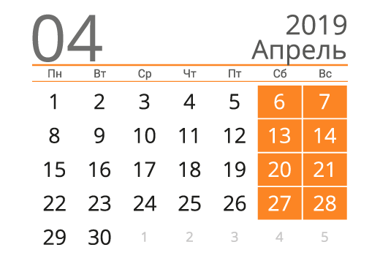
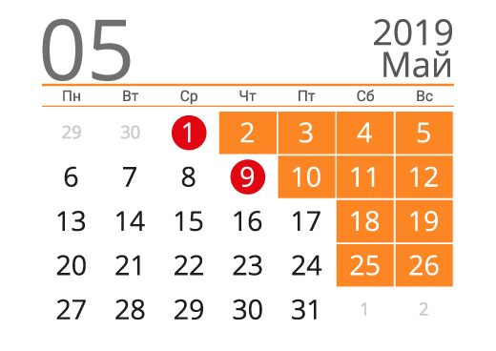
Заказ | 1. Дата офорлен. | 2. Изготовление | 3. Доставка через: |  |  | Выходные
 |  | 3 дня (календ.) | Идёт почтой | ... раб.дней (без сб/вс) | ... раб.дней (+ вых.)
MSC-0519 | 2019-04-10 | 2019-04-13 | 2 | 2019-04-16 | 2019-04-17 | 2019-04-15
MSC-0547 | 2019-04-13 | 2019-04-16 | 2 | 2019-04-18 | 2019-04-18 | 2019-04-23
BRN-0604 | 2019-04-16 | 2019-04-19 | 5 | 2019-04-26 | 2019-04-30 | 2019-04-24
BRN-0605 | 2019-04-17 | 2019-04-20 | 5 | 2019-04-26 | 2019-04-30 | 2019-05-01
SAM-0243 | 2019-04-22 | 2019-04-25 | 6 | 2019-05-03 | 2019-05-06 | 2019-05-09
SPB-0389 | 2019-04-24 | 2019-04-27 | 4 | 2019-05-02 | 2019-05-03
VLD-0766 | 2019-04-25 | 2019-04-28 | 3 | 2019-05-01 | 2019-05-02
ЗАДАНИЕ:
Зная дату оформления заказа (столбец В) вычислите дату изготовления заказа (процесс занимает 3 дня)
Определите даты доставки заказов с учётом сроков доставки почты (столбец D), выходных (сб. и вс.) и праздничных дней (H3:H7)
SPB-0701 | 2019-04-28 | 2019-05-01 | 4 | 2019-05-07 | 2019-05-07
BRN-0608 | 2019-05-11 | 2019-05-14 | 5 | 2019-05-21 | 2019-05-21
RTV-0436 | 2019-05-13 | 2019-05-16 | 10 | 2019-05-30 | 2019-05-30
VLD-0962 | 2019-05-17 | 2019-05-20 | 8 | 2019-05-30 | 2019-05-30
MSC-0709 | 2019-05-20 | 2019-05-23 | 2 | 2019-05-27 | 2019-05-27

Вычисляем формулой
ЗАДАНИЕ:
Зная дату оформления заказа (столбец В) вычислите дату выдачи заказа (процесс занимает 2 месяца).
Столбцы C, D, E не обязательны к заполнению, но могут помочь в решении задания.
Заказ | Дата офорлен. | Дата выдачи
 |  | ДЕНЬ | МЕСЯЦ | ГОД | 2 месяца
MSC-0519 | 2019-04-10 | 10 | 4 | 2019 | 2019-06-10
MSC-0547 | 2019-04-13 | 13 | 4 | 2019 | 2019-06-13
BRN-0604 | 2019-04-16 | 16 | 4 | 2019 | 2019-06-16
BRN-0605 | 2019-04-17 | 17 | 4 | 2019 | 2019-06-17
SAM-0243 | 2019-04-22 | 22 | 4 | 2019 | 2019-06-22
SPB-0389 | 2019-04-24 | 24 | 4 | 2019 | 2019-06-24
VLD-0766 | 2019-04-25 | 25 | 4 | 2019 | 2019-06-25
SPB-0701 | 2019-04-28 | 28 | 4 | 2019 | 2019-06-28
BRN-0608 | 2019-05-11 | 11 | 5 | 2019 | 2019-07-11
RTV-0436 | 2019-05-13 | 13 | 5 | 2019 | 2019-07-13
VLD-0962 | 2019-05-17 | 17 | 5 | 2019 | 2019-07-17
MSC-0709 | 2019-05-20 | 20 | 5 | 2019 | 2019-07-20

ЗАДАНИЕ5
ЗАДАНИЕ:
В столбце С вычислите дату, когда сотруднику исполнится 50 лет.
При необходимости Вы можете создать вспомогательные столбцы.
Сотрудник | Дата рождения | Когда исполнится 50 лет? | День | Месяц | Год
Бумажкин М. | 1973-02-07 | 2023-02-07 | 7 | 2 | 1973
Великий Д. | 1973-02-17 | 2023-02-17 | 17 | 2 | 1973
Денежкина О. | 1976-04-14 | 2026-04-14 | 14 | 4 | 1976
Жуликов М. | 1972-06-30 | 2022-06-30 | 30 | 6 | 1972
Купцов А. | 1977-03-27 | 2027-03-27 | 27 | 3 | 1977
Лентяев А. | 1979-05-01 | 2029-05-01 | 1 | 5 | 1979
Мерзляков Р. | 1976-12-25 | 2026-12-25 | 25 | 12 | 1976
Мурзиков Ф. | 1976-11-16 | 2026-11-16 | 16 | 11 | 1976
Окорочков А. | 1974-08-17 | 2024-08-17 | 17 | 8 | 1974
Скородумов Н. | 1978-09-10 | 2028-09-10 | 10 | 9 | 1978
Червячков К. | 1978-12-24 | 2028-12-24 | 24 | 12 | 1978
Чижиков К. | 1979-06-15 | 2029-06-15 | 15 | 6 | 1979
Якушев Д. | 1973-09-18 | 2023-09-18 | 18 | 9 | 1973

Сортировка
ЗАДАНИЕ:
1. Выполните сортировку по сотрудникам, расположив их по алфавиту.
2. Отсортируйте сотрудников по уровню квалификации и в рамках каждого уровня сотрудники должны располагаться по алфавиту.
Сотрудник | Уровень квалификации | Выполнение плана | Стаж | Оклад
Великий Денис | высший | 114% | 5 | 47,000
Купцов Александр | высший | 76% | 4 | 72,000
Червячков Константин | высший | 125% | 4 | 52,000
Бумажкин Максим | первый | 89% | 2 | 28,000
Мерзляков Руслан | первый | 49% | 1 | 76,000
Мурзиков Фидан | первый | 125% | 0 | 82,000
Денежкина Ольга | средний | 90% | 2 | 27,000
Жуликов Максим | средний | 125% | 5 | 76,000
Лентяев Алик | средний | 121% | 2 | 48,000
Окорочков Андрей | средний | 66% | 5 | 44,000
Скородумов Николай | средний | 40% | 5 | 64,000
Чижиков Кирилл | средний | 67% | 0 | 83,000
Якушев Дмитрий | средний | 105% | 5 | 42,000

Фильтрация
ЗАДАНИЕ:
Выполните фильтрацию сотрудников:
1. со средним уровнем квалификации
2. со стаже от 1 до 3 лет
3. выполнивших план от 70% до 100%
Сотрудник | Уровень квалификации | Выполнение плана | Стаж | Оклад
Денежкина Ольга | средний | 90% | 2 | 27,000

ЗАДАНИЕ6
Сотрудник | Уровень квалификации | Выполнение плана | Стаж | Оклад |  | Ответы
Мурзиков Фидан | первый | 125% | 0 | 82,000 | 1 | Скородумов Николай
Чижиков Кирилл | средний | 67% | 0 | 83,000 | 2 | Великий Денис
Мерзляков Руслан | первый | 49% | 1 | 76,000 | 3 | Якушев Дмитрий
Лентяев Алик | средний | 121% | 2 | 48,000 | 4 | Великий Денис
ЗАДАНИЕ:
Выполните следующие варианты одноуровневой сортировки и ответьте на вопросы:
1. Сортировка по сотрудникам от Я до А. Кто идёт 4-м по счёту?
2. Сортировка по убыванию выполнения плана. Кто идёт 5-ым?
3. По возрастанию оклада. Кто идёт следом за Бумажкиным М.?
Двухуровневая сортировка:
4. По возрастанию стажа и убыванию вып.плана. Кто со стажем 5 лет идёт 2-ым по выполнению плана?
Денежкина Ольга | средний | 90% | 2 | 27,000
Бумажкин Максим | первый | 89% | 2 | 28,000
Червячков Константин | высший | 125% | 4 | 52,000
Купцов Александр | высший | 76% | 4 | 72,000
Жуликов Максим | средний | 125% | 5 | 76,000
Великий Денис | высший | 114% | 5 | 47,000
Якушев Дмитрий | средний | 105% | 5 | 42,000
Окорочков Андрей | средний | 66% | 5 | 44,000
Скородумов Николай | средний | 40% | 5 | 64,000

ЗАДАНИЕ7
Сотрудник | Уровень квалификации | Выполнение плана | Стаж | Оклад |  | Ответы
Мурзиков Фидан | первый | 125% | 0 | 82,000 | 1 | 13
Чижиков Кирилл | средний | 67% | 0 | 83,000 | 2 | 5
Мерзляков Руслан | первый | 49% | 1 | 76,000 | 3 | 6
Лентяев Алик | средний | 121% | 2 | 48,000
ЗАДАНИЕ:
С помощью фильтрации ответьте на вопросы:
1. Сколько сотрудников с первым и средним уровнем квалификации
2. Сколько сотрудников выполнили план меньше 80%
3. Сколько сотрудников получают от 25 000 до 50 000 руб
Денежкина Ольга | средний | 90% | 2 | 27,000
Бумажкин Максим | первый | 89% | 2 | 28,000
Червячков Константин | высший | 125% | 4 | 52,000
Купцов Александр | высший | 76% | 4 | 72,000
Жуликов Максим | средний | 125% | 5 | 76,000
Великий Денис | высший | 114% | 5 | 47,000
Якушев Дмитрий | средний | 105% | 5 | 42,000
Окорочков Андрей | средний | 66% | 5 | 44,000
Скородумов Николай | средний | 40% | 5 | 64,000

ЗАДАНИЕ8
1
2
3

ЗАДАНИЕ:
На основании данных листа Сводные таблицы постройте сводные как на рисунках
(каждая сводная на отдельном листе)

Графики.Основы
Продажи
ЗАДАНИЕ:
Постройте график, как на рисунке
Динамика продаж

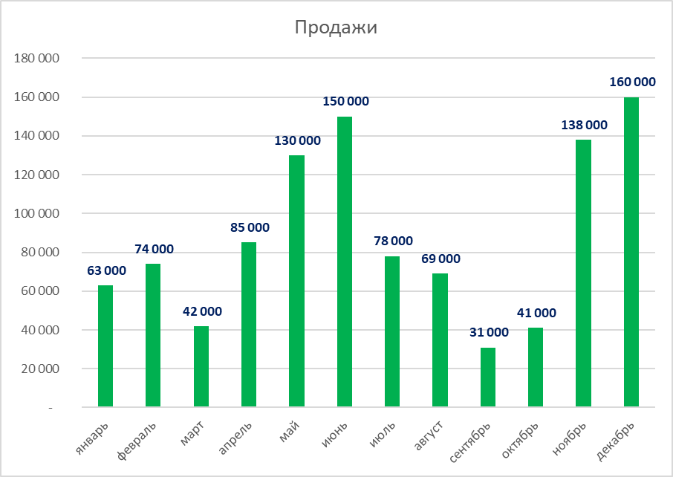
Месяц | Продажи
январь | 63,000
февраль | 74,000
март | 42,000
апрель | 85,000
май | 130,000
июнь | 150,000
июль | 78,000
август | 69,000
сентябрь | 31,000
октябрь | 41,000
ноябрь | 138,000
декабрь | 160,000

ЗАДАНИЕ9
Динамика гос.заказов
Динамика гос.заказов

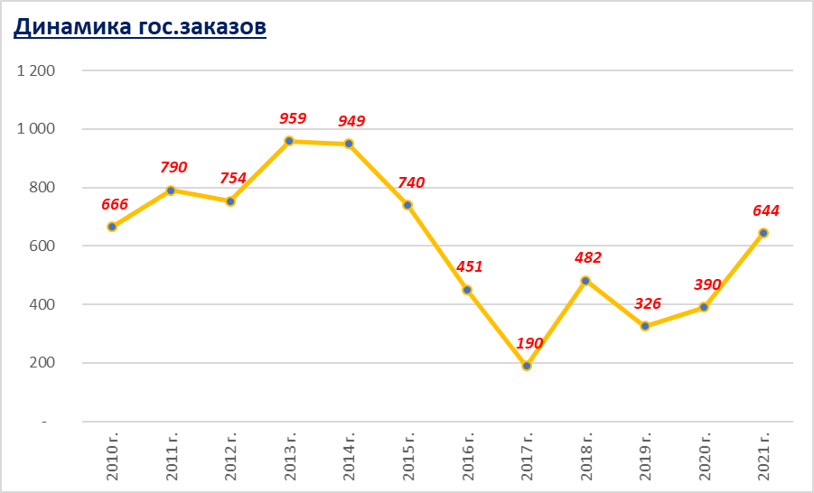
ЗАДАНИЕ:
Постройте график, как на рисунке
Год | Заказы, шт.
2010 г. | 666
2011 г. | 790
2012 г. | 754
2013 г. | 959
2014 г. | 949
2015 г. | 740
2016 г. | 451
2017 г. | 190
2018 г. | 482
2019 г. | 326
2020 г. | 390
2021 г. | 644

Условное форматирование
ЗАДАНИЕ:
С помощью инструмента Условное форматирование выделите:
1. Синим цветом заливки высший уровень квалификации
2. Жёлтым цветом заливки и красным цветом шрифта выполнения плана больше 80%
Сотрудник | Уровень квалификации | Выполнение плана
Бумажкин Максим | первый | 89%
Великий Денис | высший | 84%
Денежкина Ольга | средний | 90%
Жуликов Максим | средний | 125%
Купцов Александр | высший | 76%
Лентяев Алик | средний | 121%
Мерзляков Руслан | первый | 49%
Мурзиков Фидан | первый | 125%
Окорочков Андрей | средний | 66%
Скородумов Николай | средний | 40%
Червячков Константин | высший | 125%
Чижиков Кирилл | средний | 67%
Якушев Дмитрий | средний | 105%

ЗАДАНИЕ10
ЗАДАНИЕ:
С помощью инструмента Условное форматирование выделите:
1. Синим цветом заливки артикул 8486 (4)
2. Зелёным цветом заливки и белым цветом шрифта продажи больше 80 000 руб. (3)
Дата | Артикул | Наименование | Цена, руб | Коли-чество | Стоимость, руб.
2019-03-29 | 8486 | Холодильник | 12,000 | 2 | 24,000
2019-06-13 | 6781 | Пылесос | 20,000 | 8 | 160,000
2019-03-05 | 5191 | Вентилятор | 1,000 | 6 | 6,000
2019-12-07 | 2119 | Чайник | 1,500 | 9 | 13,500
2019-10-15 | 3881 | Плита | 6,000 | 10 | 60,000
2019-10-22 | 3748 | Фильтр | 1,000 | 16 | 16,000
2019-10-15 | 8486 | Холодильник | 12,000 | 5 | 60,000
2019-07-31 | 3881 | Холодильник | 12,000 | 6 | 72,000
2019-11-03 | 2119 | Чайник | 1,500 | 7 | 10,500
2019-07-21 | 5191 | Вентилятор | 1,000 | 6 | 6,000
2019-03-20 | 8486 | Холодильник | 12,000 | 7 | 84,000
2019-06-09 | 8486 | Холодильник | 12,000 | 6 | 72,000
2019-06-23 | 3881 | Плита | 6,000 | 16 | 96,000
2019-11-05 | 2119 | Чайник | 1,500 | 19 | 28,500
2019-03-30 | 5191 | Вентилятор | 1,000 | 7 | 7,000
2019-07-18 | 2281 | Утюг | 2,500 | 18 | 45,000
2019-08-16 | 9260 | Фен | 1,500 | 5 | 7,500

